Лист1
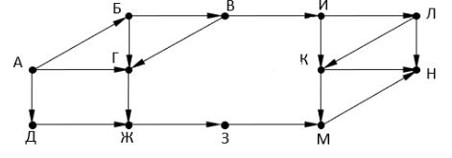

 | а | б | в | г | д | ж | з | и | к | л | м | н
0 | 1 | 0 | 0 | 0 | 0 | 0 | 0 | 0 | 0 | 0 | 0 | 0
1 | 0 | 1 | 0 | 1 | 1 | 0 | 0 | 0 | 0 | 0 | 0 | 0
2 | 0 | 0 | 1 | 1 | 0 | 2 | 0 | 0 | 0 | 0 | 0 | 0
3 | 0 | 0 | 0 | 1 | 0 | 1 | 2 | 1 | 0 | 0 | 0 | 0
4 | 0 | 0 | 0 | 0 | 0 | 1 | 1 | 0 | 1 | 1 | 2 | 0
5 | 0 | 0 | 0 | 0 | 0 | 0 | 1 | 0 | 1 | 0 | 2 | 4
6 | 0 | 0 | 0 | 0 | 0 | 0 | 0 | 0 | 0 | 0 | 2 | 3

